상품제안서
incolor 고주파 문구세트_1(색연필세트) | 상품코드: F09787

 |  |  |  |  |  |  | 02-412-0044 | www.easy1.co.kr
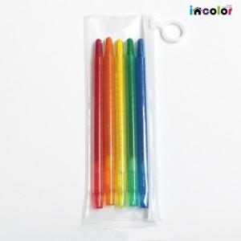

【상세/제작정보】 | .

【인쇄/포장옵션】 | 실크 / 포장불가능

【공급단가】 | 수량 | 200~ | 500~ | 1,000~ | 3,000~ | 5,000~
*VAT별도 | 단가 | 1,350원 | 1,300원 | 1,260원 | 1,210원 | 1,160원

【상품 URL】 | http://www.easy1.co.kr/src/goods_detail.php?gdno=9787

